1.IDENTIFICACION
INFORMACIÓN GENERAL |  | INFORMACIÓN DEL ESTUDIO RESPECTIVO
 |  | NODO NÚMERO |  |  |  |  | 26213
 |  | INFORME NÚMERO |  |  |  |  | 910
CONTRATISTA | UNIÓN TEMPORAL MOVILIDAD 2014 | ORDEN DE TRABAJO No. |  |  |  |  | PROGRAMACION BASICA
 |  | FECHA DE LA ORDEN DE TRABAJO |  |  |  |  | -
 |  | FECHA DE LA TOMA DE INFORMACIÓN |  |  |  |  | 240514
 |  | DÌA DE LA SEMANA
OBJETO DEL CONTRATO | REALIZAR LA TOMA DE INFORMACIÓN DE CAMPO, COMO INSUMO DEL PROGRAMA DE MONITOREO, SEGUIMIENTO Y PLANEACIÓN DEL TRÁNSITO Y EL TRANSPORTE DE BOGOTA D.C | TIPO DE ESTUDIO |  |  |  |  | VOLÚMENES POR TIPO DE VEHÍCULO
 |  | NOMBRE DEL ARCHIVO |  |  |  |  | 26213_AK_68_X_AC_26_140524_VOL_V1.xlsx
 |  | CÓDIGO DEL ESTUDIO |  |  |  |  | VOL
 |  | LUGAR DE LA TOMA DE INFORMACIÓN
NÚMERO DE CONTRATO | 2072-2013 | COORDENADA X |  |  |  |  | LONGITUD
 |  | COORDENADA Y |  |  |  |  | LATITUD

FECHA DE INICIO DEL CONTRATO | 22-01-2014 | PROFESIONALES RESPONSABLES
 |  | CONSULTOR (DIRECTOR) |  |  |  |  | ING. MSC. SANDRA LUCIA NAVAS TEQUIA
 |  | CONSULTOR (COORDINADOR GENERAL) |  |  |  |  | ING. MSC. LUIS FERNANDO RUBIANO BARRERO
INTERVENTORÍA | UNIVERSIDAD NACIONAL DE COLOMBIA | CONSULTOR (EXPERTO EN TRÁNSITO Y TRANSPORTE) |  |  |  |  | ING. ESP. DIANA PAOLA PARADA
 |  | CONSULTOR (ING ANÀLISIS) |  |  |  |  | ING. ESP. FERNANDO BECERRA
 |  | INTERVENTORÍA (DIRECTOR) |  |  |  |  | ING. MSC. ARTURO ZARATE
 |  | INTERVENTORÍA (ESPECIALISTA) |  |  |  |  | ING. MSC. WILLIAM CASTRO
 |  | INTERVENTORÍA (RESIDENTE) |  |  |  |  | ING. JOSÉ EDWIN TORRES
OBJETO DEL CONTRATO | INTERVENTORÍA TÉCNICA, ADMINISTRATIVA Y FINANCIERA PARA LA TOMA DE INFORMACIÓN DE CAMPO COMO INSUMO DEL PROGRAMA DE MONITOREO, SEGUIMIENTO Y PLANEACIÓN DEL TRÁNSITO Y TRANSPORTE DE BOGOTÁ D.C. | SUPERVISOR SECRETARIA MOVILIDAD |  |  |  |  | ING. FABIAN GONZALEZ

 |  | VERSIONES DEL ESTUDIO
 |  | NÚMERO |  | FECHA | OBSERVACIONES
NÚMERO DE CONTRATO | 2072-2013 | Versión 0 |  | 04/06/2014
 |  | Versión 1 |  | 12/06/2014 | SE ATENDIERON LAS OBSERVACIONES DE INTERVENTORÍA ENVIADAS EN COMUNICADO FI-INT-CMTTUB14-262-14, SE DA RESPUESTA MEDIANTE RADICADO ICV-187-C-503. En la hoja 1. IDENTIFICACIÓN, en la tabla observaciones de la toma de información, se especifica el acceso en el cual se presentan. En la hoja 2. BASE, se revisó la información registrada en los volúmenes para: movimiento 1, automóviles 13:45-14:00, movimiento 1B, automóviles 22:00-22:15, 7:00, 12:00, movimiento 2B, automóviles 9:15-9:30, 11:15, 13:45, movimiento 3B, 11:15, movimiento 4B, automóviles, 22:45, donde no se evidenció una causa aparente que justifique los cambios. En la hoja 4. RESULTADOS, en la gráfica No 1. se presentó el volumen de la hora de máxima demanda del período de la mañana.
 |  | Versión 2
FECHA DE INICIO DEL CONTRATO | 21-01-2014 | Versión 3

 |  | DESCRIPCIÓN DE LA TOMA DE INFORMACIÓN
 |  | TIPO DE VEHÍCULO | FACTOR DE EQUIVALENCIA | MOVIMIENTOS AFORADOS |  |  | No. DE PERÍODOS | HORA
ESQUEMA |  |  |  | ACCESO | LENTA | RÁPIDA | HORARIO DEL PERÍODO No. 1 | 22:00-06:00
 |  | L | 1 | NORTE | 1 | 1B | HORARIO DEL PERÍODO No. 2 | 06:00-14:00
 |  | C | 2 | SUR | 2 | 2B | HORARIO DEL PERÍODO No. 3 | 14:00-22:00
 |  |  |  | OESTE | 3 | 3B | No. DE HORAS TOMADAS |  | 24
 |  | BT | 2 | ESTE | 4 | 4B | HORARIO DE LA TOMA DE INFORMACIÓN |  | 22:00-22:00
 |  | B | 2 |  |  |  | No. DE EQUIPOS UTILIZADOS |  | 18
 |  |  |  | OBSERVACIONES DE LA TOMA DE INFORMACIÒN
 |  | AL | 2 | OBSERVACION |  |  |  |  |  | ACCESO
 |  | AT | 2.5 | EN EL PERIODO DE LAS 07:00 HORAS AUMENTA EL FLUJO VEHICULAR, DEBIDO AL DESARROLLO DE LA HORA PICO DE LA MAÑANA. |  |  |  |  |  | TODOS
 |  | BA | 2.5
 |  | ESP | 2 | A PARTIR DE LAS 21:15 AUMENTA EL FLUJO DE LIVIANOS SIN REGISTRARSE CAUSA ALGUNA. |  |  |  |  |  | TODOS
 |  | INT | 2 | EN EL PERIODO DE LAS 00:30-00:45 HORAS AUMENTA EL FLUJO DE MOTOS POR PASO DE CARAVANA, EVIDENCIADO EN EL MOVIMIENTO 4B. |  |  |  |  |  | ESTE
 |  | C2P | 2.5 | PARA EL MOVIMIENTO 2B, EN EL PERIODO DE LAS 07:41-07:53 HORAS SE PRESENTA CONGESTIÓN VEHICULAR EN LA INTERSECCIÓN. |  |  |  |  |  | SUR
 |  | C2G | 2.5
 |  | C3-C4 | 2.5
 |  | C5 | 2.5
 |  | >C5 | 2.5
 |  | M | 0.5
 |  | BIC | 0.3

 |  | ANALISIS PUNTUAL
 |  | LA INTERSECCIÓN DE LA AVENIDA CARRERA 68 (AVENIDA DEL CONGRESO EUCARÍSTICO) CON LA AVENIDA CALLE 26 (AVENIDA EL DORADO O JORGE ELIECER GAITÁN) SE ENCUENTRA UBICADA AL OESTE DE LA CIUDAD, EN LA LOCALIDAD DE FONTIBÓN. LA AVENIDA CARRERA 68 OPERA EN SENTIDO NORTE-SUR Y VICEVERSA, CUENTA CON DOS CALZADAS DE DOS CARRILES POR SENTIDO CON SU RESPECTIVO SEPARADOR. EN CUANTO A LA AVENIDA CALLE 26 OPERA EN SENTIDO ESTE - OESTE Y VICEVERSA, ESTÁ POSEE DOS CALZADAS EN CADA SENTIDO Y SU RESPECTIVO SEPARADOR CENTRAL. LA CALZADA LENTA DE CADA SENTIDO TIENE DOS CARRILES PARA LA CIRCULACIÓN DE TRÁFICO MIXTO, MIENTRAS EN LA CALZADA RÁPIDA DE CADA SENTIDO HAY DOS CARRILES SOLO PARA LA CIRCULACIÓN DEL SISTEMA TRANSMILENIO Y DOS CARRILES PARA LA CIRCULACIÓN DE TRÁFICO MIXTO. EL VOLUMEN TOTAL AFORADO DURANTE EL DÍA SÁBADO 24 DE MAYO DE 2014 FUE DE 294.820 VEHÍCULOS MIXTOS, COMPUESTOS DE LA SIGUIENTE MANERA: EL 78,1% CORRESPONDE A VEHÍCULOS LIVIANOS, EL 12,1% A MOTOS, EL 7,1% A TRANSPORTE PÚBLICO COLECTIVO Y EL 2,3% A VEHÍCULOS DE CARGA. LOS PERÍODOS DE MÁXIMA DEMANDA SE PRESENTAN ENTRE LAS 07.15-08:15 HORAS Y ENTRE LAS 12:15-13:15 HORAS. LA HORA PICO TOTAL DE LA INTERSECCIÓN SE REGISTRA ENTRE LAS 12:15-13:15 HORAS, PERIODO EN EL QUE SE MOVILIZA UN TOTAL DE 18.796 VEHÍCULOS MIXTOS, DE LOS CUALES EL 77,1% CORRESPONDE A VEHÍCULOS LIVIANOS, EL 13,5% A MOTOS, 6,1% A TRANSPORTE PUBLICO COLECTIVO Y MASIVO, EL 2,8% A TRANSPORTE DE CARGA Y FINALMENTE EL 0,5% A BICICLETAS.

 |  | REGISTRO FOTOGRÁFICO
 |  | 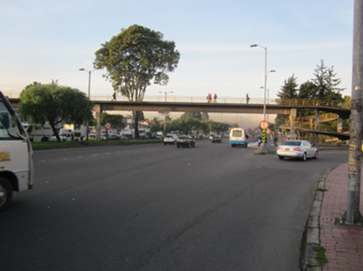 |  |  |  |  | 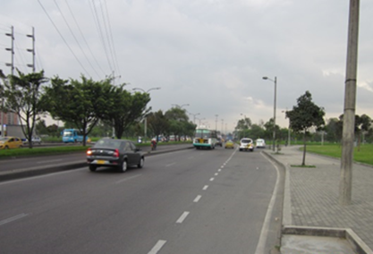

 |  | ACCESO NORTE |  |  |  |  | ACCESO SUR

 |  | 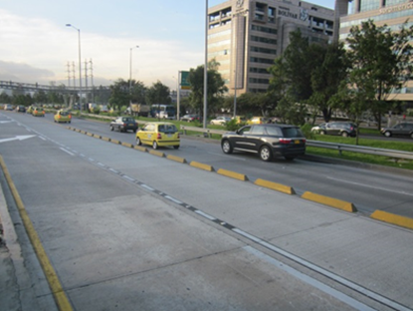 |  |  |  |  | 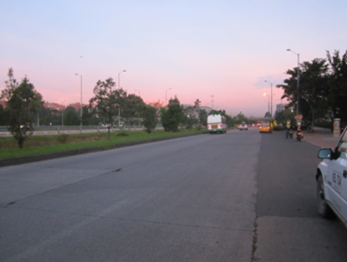

 |  | ACCESO OESTE |  |  |  |  | ACCESO ESTE

